欲しいイラスト

欲しいイラスト
【パソコンに出て来るアイコン(イメージ)】



ゲームの世界観の設定が、パソコンの画面の中なので、パソコンに出て来るアイコンやアイテムのイラストを色々お願いすると思います。

【キャラクター(イメージ)】

ウイルス的な何かになると思います。
表情の変化などをお願いすると思います。

【タイトルロゴや背景(イメージ)】
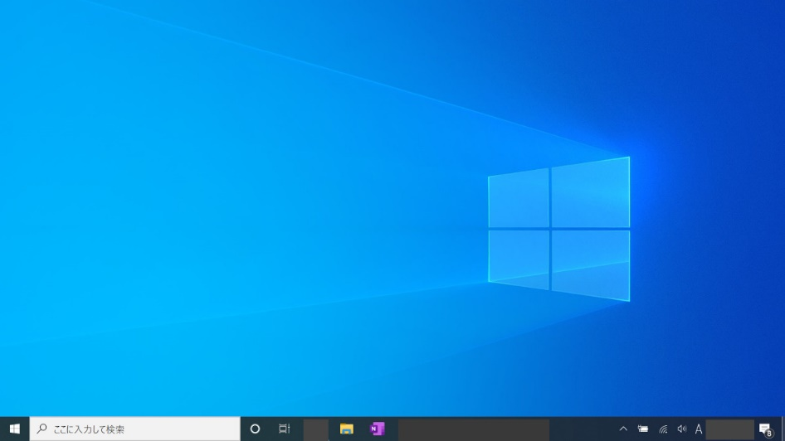


ゲームのタイトルロゴや、ゲーム内で使用する背景などをお願いします。
パソコンの中という設定なので「実際のパソコンでよく見るような背景に近いもの」や「単色などシンプルなもの」をお願いすると思います。

